Deckblatt


Fahrzeugzulassungen (FZ)
Neuzulassungen von Kraftfahrzeugen
mit alternativem Antrieb
Monatsergebnisse
Dezember 2023

FZ 28

FZ 28.3
zurück zum Inhaltsverzeichnis

Fahrzeugzulassungen (FZ)
Neuzulassungen von Kraftfahrzeugen mit alternativem Antrieb
FZ 28.3 Diagramme: Neuzulassungen von Personenkraftwagen mit alternativen Antriebsarten und Marken (Top 15)

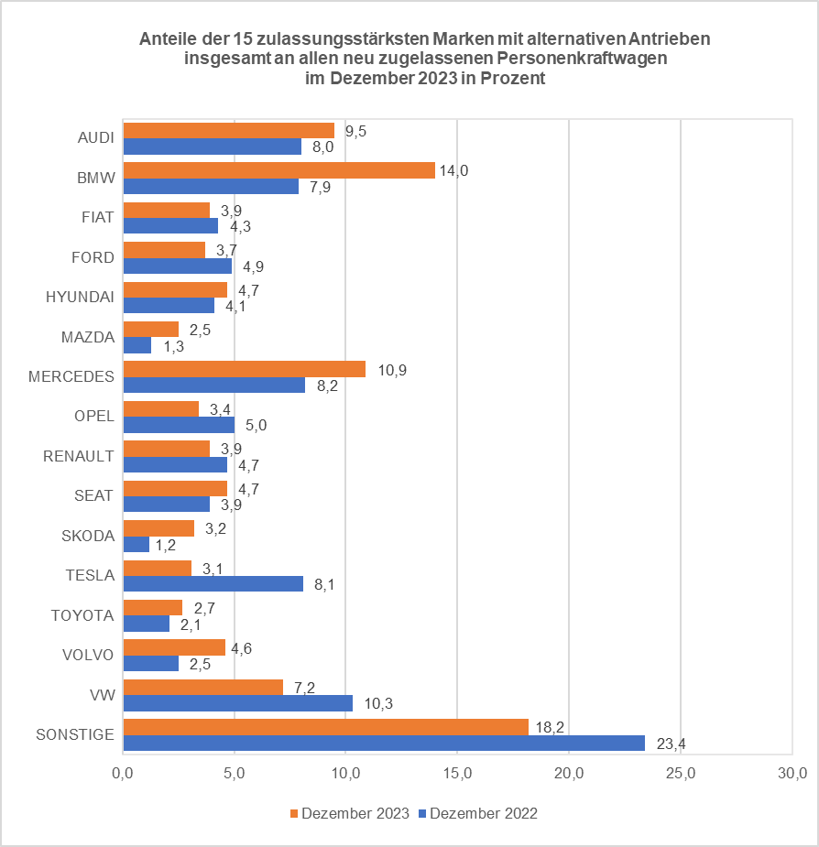
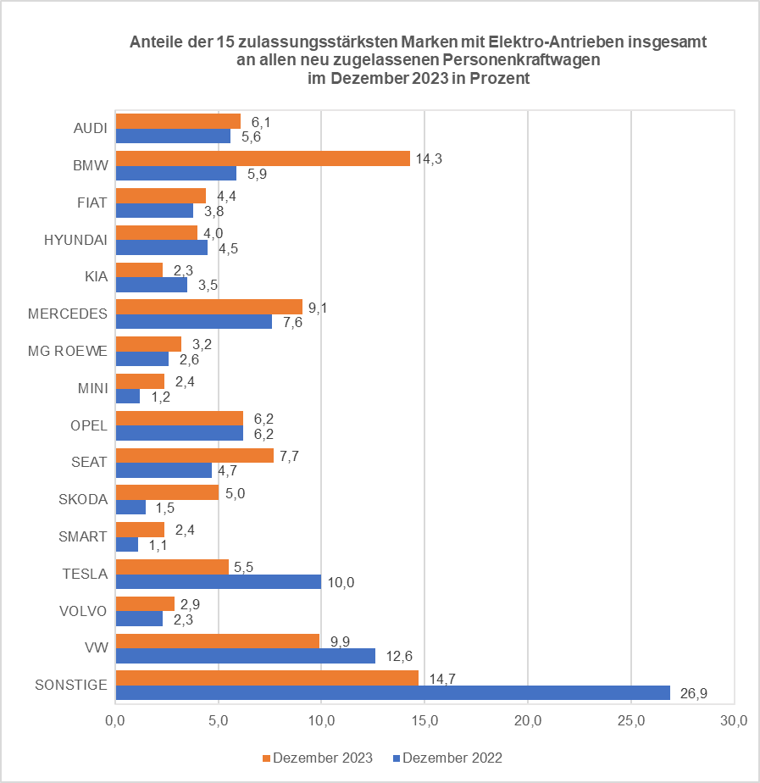
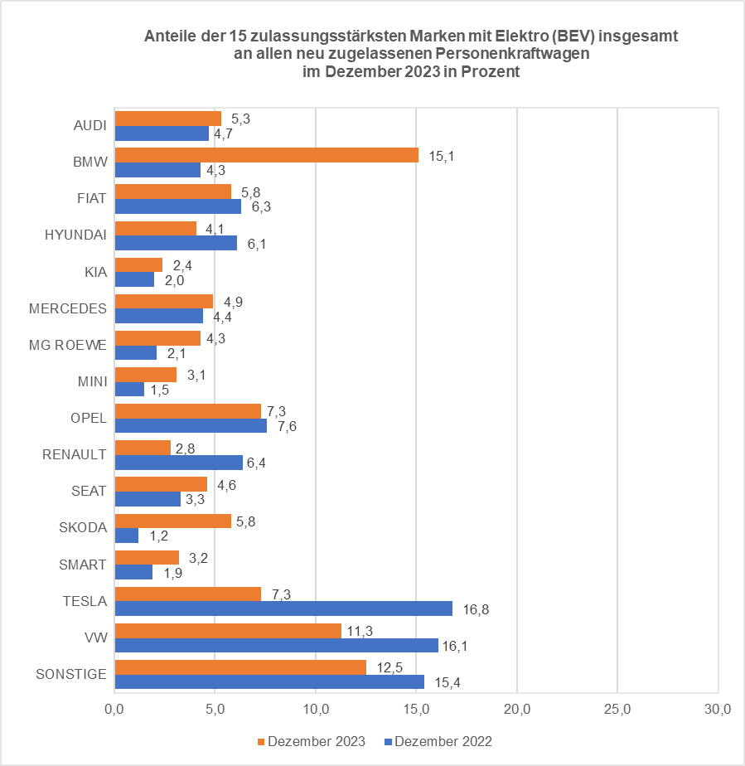

© Kraftfahrt-Bundesamt, Flensburg

